はじめに
1. 本ファイルの目的

 | 本ファイルは、「新事業進出補助金」の応募申請時に提出いただく「補助事業の実施スケジュール」のフォーマットです。
 | 「3. 本ファイルの利用方法」に従い作成の上、応募申請時に電子申請システムに添付してください。

2. 各シートの概要

 | シート名 |  |  |  |  | 主な内容・役割
 | はじめに |  |  |  |  | (※本シート) 本ファイルの目的、各シートの入力方法等について説明しています。
 | スケジュール (補助事業実施期間) |  |  |  |  | 補助事業実施期間(最長14か月間)の補助事業の実施スケジュールを入力します。
 | スケジュール (事業計画期間) |  |  |  |  | 事業計画期間(3~5年間)の補助事業の実施スケジュールを入力します。

3. 本ファイルの利用方法

 | 凡例

 |  |  |  |  | ：要入力(黒太枠で囲われているセルに値を入力してください)

 |  | XXXX |  |  | ：入力不可(関数で自動入力されます)

 | ① 「スケジュール(補助事業実施期間)」シートの入力
 |  | ❶ | 補助事業実施期間の開始「年」(E3)、「月」(E4)を、プルダウンから選択してください。
 |  |  | ※ | 以降の年月は自動入力されます。
 |  | ❷ | 補助事業実施期間(最長14か月間)分の「マイルストーン」を入力してください。 (300文字以内)
 |  |  | ※ | マイルストーン：事業の進行における重要な節目や達成目標を入力してください。(例：設備導入完了、試作品完成、販売開始 等)
 |  |  | ※ | 「<」、「>」、「&」、「"」、「'」の文字(半角)は使用不可です。(使用する場合は、全角にするか、別の文字に置き換えて入力してください。)
 |  | ❸ | 補助事業実施期間(最長14か月間)分の「実施内容」、「担当者」、「内容」を入力してください。 (各300文字以内、最大10行)
 |  |  | ※ | 実施内容：事業の進行における主要な取り組みや作業のまとまりについて入力してください。(例：設備導入、市場調査、製品開発 等)
 |  |  | ※ | 担当者：実施内容の主担当者を入力してください。
 |  |  | ※ | 内容：実施内容に紐づく具体的な作業プロセスを入力してください。(例：設備見積取得、設備発注、設備設置 等)
 |  |  | ※ | 「<」、「>」、「&」、「"」、「'」の文字(半角)は使用不可です。(使用する場合は、全角にするか、別の文字に置き換えて入力してください。)
 |  |  | ※ | 補助事業実施期間は最長14か月以内。ただし、採択発表日から16か月以内です。
 |  | ❹ | シート右上にある「提出可否」(T3)が"OK"になっていることを確認してください。
 |  |  | ※ | 入力内容に不備がある場合は"NG"になりますので、以下を参考に入力内容を修正してください。
 |  |  |  | ・ | 開始「年」、「月」が選択されているか
 |  |  |  | ・ | 「マイルストーン」が1つ以上入力されているか
 |  |  |  | ・ | 「実施内容」、「担当者」、「内容」のセットが1行以上入力されているか(#1の行に入力されているか)
 |  |  |  | ・ | 入力内容に「<」、「>」、「&」、「"」、「'」の文字(半角)が入っていないか

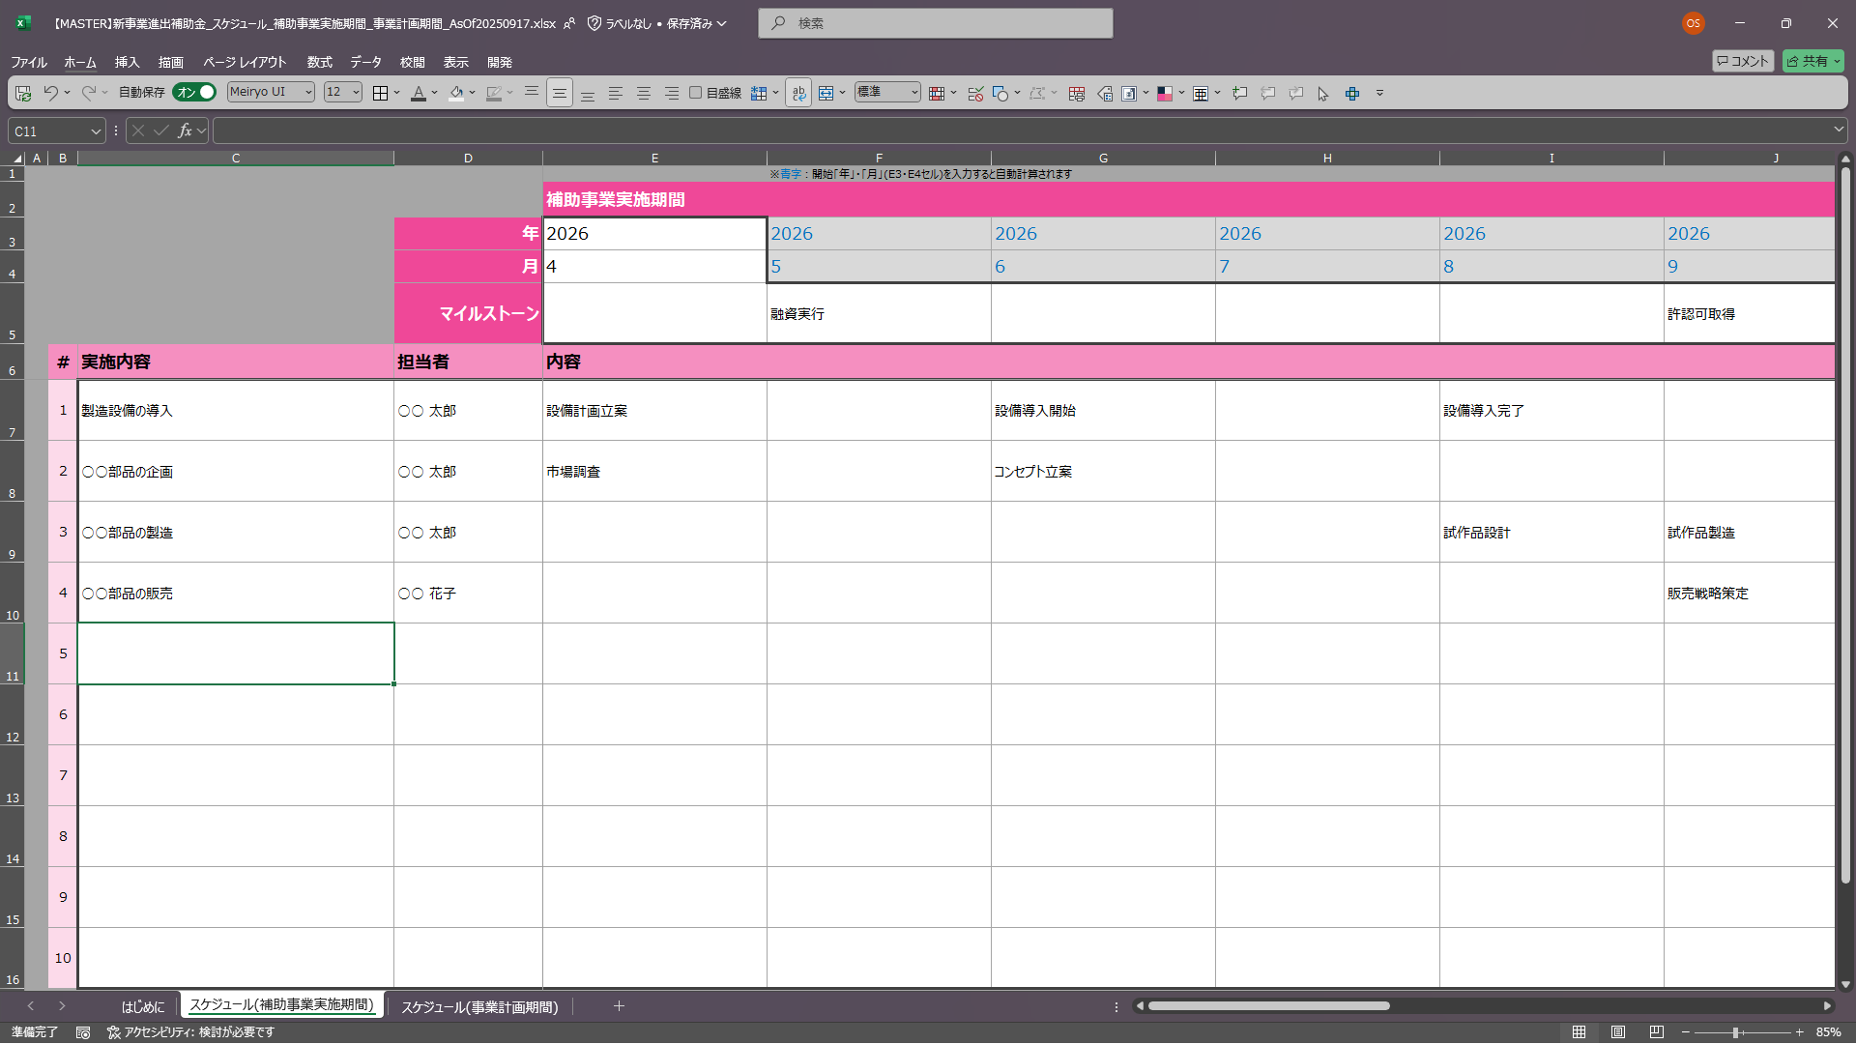
 |  | ＜入力イメージ＞

1
4
2

3

 | ② 「スケジュール(事業計画期間)」シートの入力
 |  | ❶ | 事業計画期間の開始「年」(E3)を、プルダウンから選択してください。
 |  |  | ※ | 事業計画期間の1年度目に該当する"年度"を入力してください。(暦上の"年"ではないことにご注意ください。)
 |  |  | ※ | 以降の年度は自動入力されます。
 |  | ❷ | 事業計画期間(3~5年間)分の「マイルストーン」を入力してください。 (300文字以内)
 |  |  | ※ | マイルストーン：事業の進行における重要な節目や達成目標を入力してください。(例：設備導入完了、試作品完成、販売開始 等)
 |  |  | ※ | 「<」、「>」、「&」、「"」、「'」の文字(半角)は使用不可です。(使用する場合は、全角にするか、別の文字に置き換えて入力してください。)
 |  | ❸ | 事業計画期間(3~5年間)分の「実施内容」、「担当者」、「内容」を入力してください。 (各300文字以内、最大10行)
 |  |  | ※ | 実施内容：事業の進行における主要な取り組みや作業のまとまりについて入力してください。(例：設備導入、市場調査、製品開発 等)
 |  |  | ※ | 担当者：実施内容の主担当者を入力してください。
 |  |  | ※ | 内容：実施内容に紐づく具体的な作業プロセスを入力してください。(例：設備見積取得、設備発注、設備設置 等)
 |  |  | ※ | 「<」、「>」、「&」、「"」、「'」の文字(半角)は使用不可です。(使用する場合は、全角にするか、別の文字に置き換えて入力してください。)
 |  | ❹ | シート右上にある「提出可否」(K3)が"OK"になっていることを確認してください。
 |  |  | ※ | 入力内容に不備がある場合は"NG"になりますので、以下を参考に入力内容を修正してください。
 |  |  |  | ・ | 開始「年度」が選択されているか
 |  |  |  | ・ | 「マイルストーン」が1つ以上入力されているか
 |  |  |  | ・ | 「実施内容」、「担当者」、「内容」のセットが1行以上入力されているか(#1の行に入力されているか)
 |  |  |  | ・ | 入力内容に「<」、「>」、「&」、「"」、「'」の文字(半角)が入っていないか

 |  | ＜入力イメージ＞
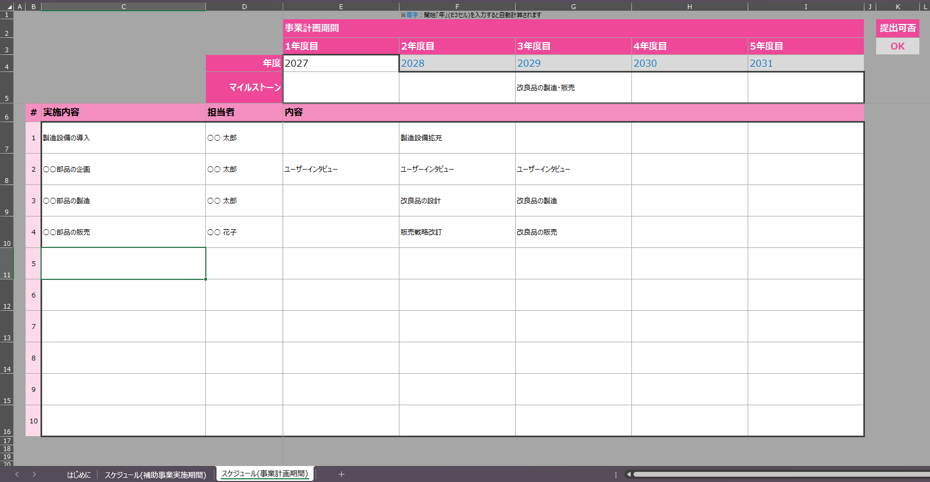
1
4
2

3

 | ③ 電子申請システムへの添付
 |  | 本ファイルを、電子申請システムの応募申請画面の対応する項目に添付し、応募申請を提出してください。

 |  |  |  |  |  |  | ver. | 1.0

